상품제안서
포켓우드 6K 5단 수동 암막우양산(UPF50+) | 상품코드: S43991

 |  |  |  |  |  |  | 02-713-8555 | www.synergygift.co.kr
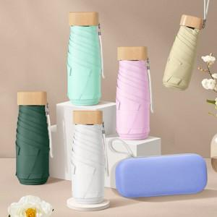

【상세/제작정보】 | <p><span style="font-size: 14pt;">※ 몰드케이스 인쇄 희망시 별도 문의 바랍니다.</span></p>

【인쇄/포장옵션】 | 실크, 원단실크1도 / 포장지포장

【공급단가】 | 수량 | 30~ | 100~ | 300~ | 1,000~ | 3,000~
*VAT별도 | 단가 | 11,440원 | 10,670원 | 10,180원 | 9,620원 | 9,290원

【상품 URL】 | https://www.synergygift.co.kr:443/src/goods_detail.php?gdno=43991

